【指定様式】事業計画書（その3）
【指定様式】事業計画書（その３）
 | 事業者名
 | 株式会社ＪＴＣ
 | 本事業計画における会社全体の事業計画（数値計画）を記載してください。
記載数値：「省力化指数」「付加価値額」「労働生産性」「1人当たり給与支給総額」「投資回収期間」

 | 【１】省力化指数
 | 0.57
 | ※「（別紙１）省力化計算シート」より算出。
 | ※「（別紙２）省力化業務プロセス図」も作成し省力化指数の詳細を説明してください。

 | 【２】会社全体の事業計画（表）

 | 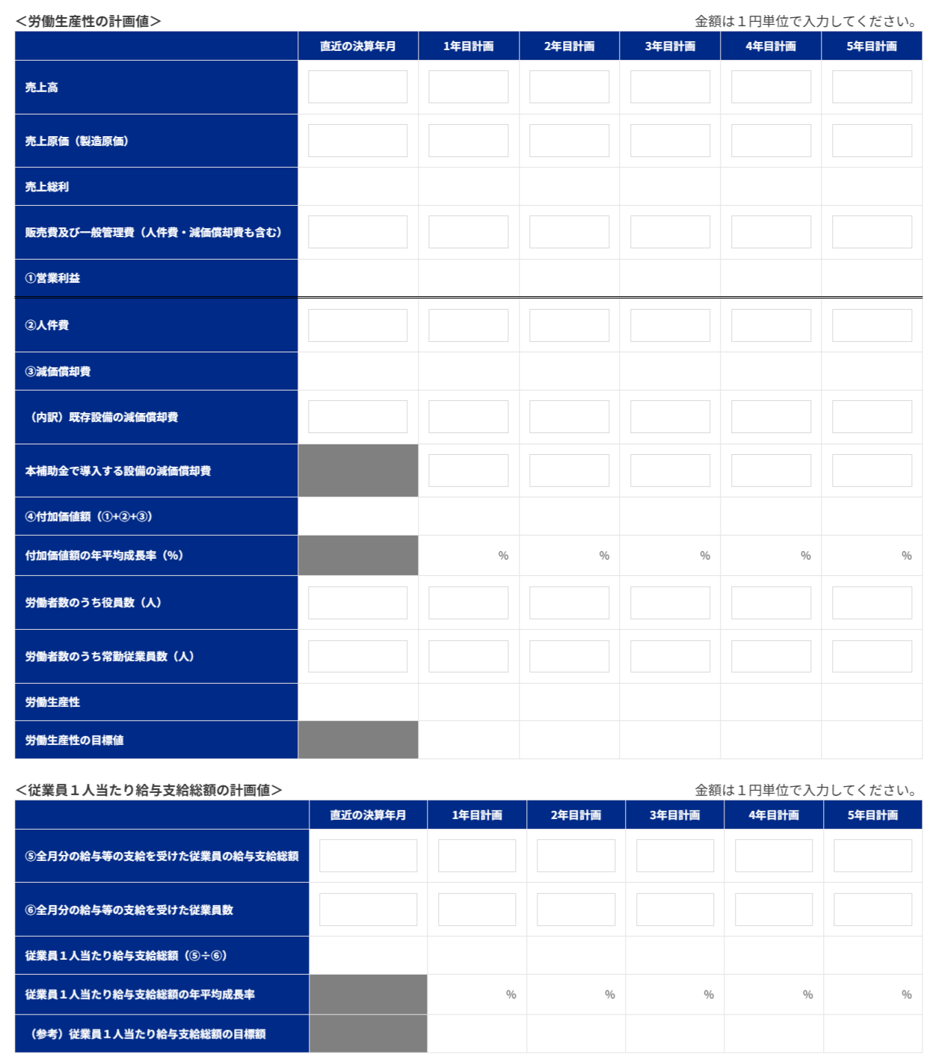 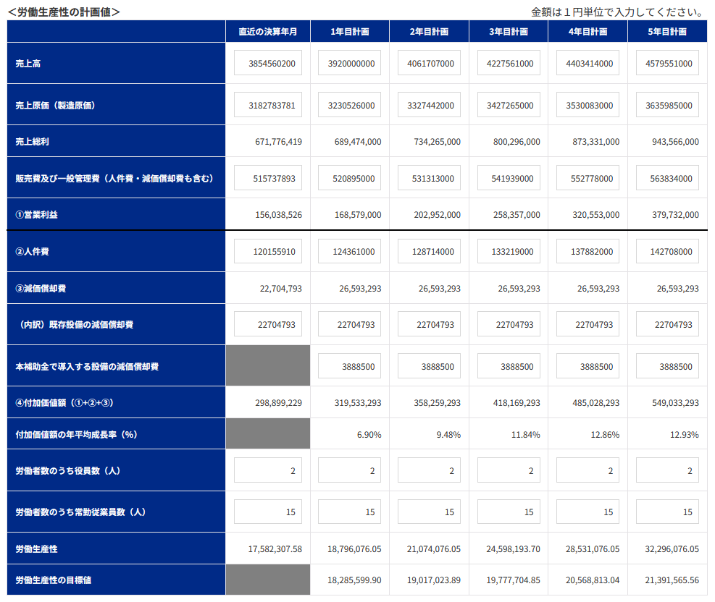

 | 【事業計画年数（３～５年）】
 | 3 | 年

 | 【算定根拠】算定の根拠となる計算式等をそれぞれ記載ください。
 | また、計画最終年の年平均成長率を転記してください。（事業者の目標値となります。）

 | ①付加価値額 |  | 最終年の年平均成長率 | 19.04 | ％
 | 基準年度（2025年10月期）：営業利益156,038,526円＋人件費120,155,910円＋減価償却費22,704,796円＝298,899,232円 3年目（2030年10月期）：営業利益332,563,031円＋人件費145,161,000円＋減価償却費26,593,296円＝504,317,327円 年平均成長率＝{(504,317,327÷298,899,232)^(1÷3)－1}×100＝19.04％

 | ②労働生産性 |  | 最終年の年平均成長率 | 5.99 | ％
 | 基準年度（2025年10月期）：298,899,232円÷（役員2人＋常勤従業員10人＝12人）＝24,908,269.33円／人 3年目（2030年10月期）：504,317,327円÷（役員2人＋常勤従業員15人＝17人）＝29,665,725.11円／人 年平均成長率＝{(29,665,725.11÷24,908,269.33)^(1÷3)－1}×100＝5.99％

 | ③1人当たり給与支給総額 |  | 最終年の年平均成長率 | 3.50 | ％
 | 基準年度（2025年10月期）：36,625,814円÷8人＝4,578,226.75円／人 ※全月分の給与等の支給を受けた従業員数。期中採用者は算定対象外。 3年目（2030年10月期）：76,140,000円÷15人＝5,076,000.00円／人 年平均成長率＝{(5,076,000.00÷4,578,226.75)^(1÷3)－1}×100＝3.50％

 | 【３】投資回収期間
 | 0.18 | 年
 | ※「（別紙３）投資回収期間計算シート」より算出（自動反映）。

（別紙１）省力化計算シート


（別紙１）省力化計算シート

 | 設備導入により削減される 業務に要していた時間 | 7.0 | 時間 |  | 設備導入後に発生する 業務に要する時間 | 3.0 | 時間 | 省力化指数 | 0.57

■設備導入前の業務プロセス・作業工程 |  |  |  | ■設備導入後の業務プロセス・作業工程

 | 設備導入前の作業時間合計 | 8.0 | 時間 |  | 設備導入後の作業時間合計 | 4.0 | 時間

No. | 工程名・作業名 | 作業時間（分） |  | No. | 工程名・作業名 | 作業時間（分） | 作業種別 | 対応する設備導入前の 業務プロセスNo.
1 | 部材運搬・段取り | 60 |  | 1 | コンベア投入・部材セット | 60 | 新たに追加される作業 | 2
2 | 手作業ケレン（電動工具・ワイヤーブラシ） | 360 |  | 2 | ブラスト処理条件設定・監視 | 120 | 新たに追加される作業 | 2
3 | 取出し・仕上がり確認・在庫区分 | 60 |  | 3 | 取出し・仕上がり確認・在庫区分 | 60 | 内容は変化しない作業 | 3
4 |  |  |  | 4
5 |  |  |  | 5
6 |  |  |  | 6
7 |  |  |  | 7
8 |  |  |  | 8
9 |  |  |  | 9
10 |  |  |  | 10
11 |  |  |  | 11
12 |  |  |  | 12

13 |  |  |  | 13
14 |  |  |  | 14
15 |  |  |  | 15
16 |  |  |  | 16
17 |  |  |  | 17
18 |  |  |  | 18
19 |  |  |  | 19
20 |  |  |  | 20
21 |  |  |  | 21
22 |  |  |  | 22
23 |  |  |  | 23
24 |  |  |  | 24
25 |  |  |  | 25
26 |  |  |  | 26
27 |  |  |  | 27
28 |  |  |  | 28
29 |  |  |  | 29
30 |  |  |  | 30

（別紙２）省力化業務プロセス図
（別紙２）省力化業務プロセス図 ※（別紙1）で入れた業務プロセス・作業工程がフロー図として表示されます。

 |  |  |  |  |  |  | 省力化指数 |  | 0.57

 | ■設備導入前の業務プロセス・作業工程 （BEFORE） |  |  |  |  |  | 設備導入による削減時間 |  | 7.0 | 時間

 | 部材運搬・段取り | > | 手作業ケレン（電動工具・ワイヤーブラシ） | > | 取出し・仕上がり確認・在庫区分 | > |  | > |  |  | > | 削減される作業
 | 60分 |  | 360分 |  | 60分
 | 対象部材を運搬し、種類・寸法・汚れ別に選別 |  | 泥・塗料・コンクリート片・錆等を手作業で除去 |  | 処理状態を確認し、販売・補修・廃棄に区分
 |  |  |  |  |  |  |  |  |  |  |  | 時間が削減される作業

 |  | > |  | > |  | > |  | > |  |  | > | 導入前後で同様の作業

 |  |  |  |  |  |  |  |  |  |  |  | 作業内容の説明 入力欄

 |  | > |  | > |  | > |  | > |  |  | >

 | ■設備導入後の業務プロセス・作業工程 （AFTER） |  |  |  |  |  | 設備導入による増加時間 |  | 3.0 | 時間

 | コンベア投入・部材セット | > | ブラスト処理条件設定・監視 | > | 取出し・仕上がり確認・在庫区分 | > |  | > |  |  | > | 新たに追加される作業
 | 60分 |  | 120分 |  | 60分
 | 部材を配置し、搬送ラインへ投入 |  | 搬送速度を設定し、処理状況と設備の異常を監視 |  | 処理状態を確認し、販売・補修・廃棄に区分
 |  |  |  |  |  |  |  |  |  |  |  | 時間が増加する作業

 |  | > |  | > |  | > |  | > |  |  | > | 導入前後で同様の作業

 |  |  |  |  |  |  |  |  |  |  |  | 作業内容の説明 入力欄

 |  | > |  | > |  | > |  | > |  |  | >

【参考書式】事業計画目標値算出シート（参考）

◆◆◆ 参考書式をご利用になる際のご注意点 ◆◆◆
・自動計算項目については、参考値となります。 |  |  |  |  |  |  |  |  | （参考サイト：写真をタッチでリンクに飛びます）
・入力値(営業利益が大幅にマイナスの場合など)によっては、申請システムの計算値と異なる可能性があります。
・イメージがわかるよう入力値に数値をいれてありますが、上書きしてご活用ください。また、以下の機構ツールもぜひご活用ください。
「経営自己診断システム」「価格転嫁検討ツール」「儲かる経営キヅク君」→印刷枠外にリンクあります。
・申請システムへの入力は、この表の一部（緑字のセル）を転記していただくことになりますが、本事業における売上・収益計画等
を立てるにあたっての参考にお使いください。（初めに直近決算書の実績数値を入れて、数値シミュレーションにもお使いください。）
・あくまでシステムに入力いただいた数値を正しいものとして審査します。（提出時に本シートは削除しなくて結構です。）
申請に係る要件の確認は、必ず申請システム上でご確認ください。

 |  | 緑字 | 申請システムへ転記する数字 |  | 入力するとシミュレーションできます

 |  | 青字 | 成長率（自動計算）

 |  | 黒字 | 自動計算

【参考書式】事業計画目標値算出シート


労働生産性の算定シート
 |  | 基準年度 |  | 1 | 2 | 3 | 4 | 5
 |  | 直近の決算年月 |  | 年目計画 | 年目計画 | 年目計画 | 年目計画 | 年目計画
 |  | 2025年10月期 |  | 2028年10月期 | 2029年10月期 | 2030年10月期 | 2031年10月期 | 2032年10月期

売上高 |  | ¥3,854,560,200 |  | ¥4,506,131,527 | ¥4,704,072,736 | ¥4,910,921,299 | ¥5,127,078,047 | ¥5,352,961,849
売上原価 |  | ¥3,182,783,781 |  | ¥3,632,085,034 | ¥3,795,528,861 | ¥3,966,327,660 | ¥4,144,812,404 | ¥4,331,328,962
売上総利益 |  | ¥671,776,419 |  | ¥874,046,493 | ¥908,543,875 | ¥944,593,639 | ¥982,265,643 | ¥1,021,632,887
販売費及び一般管理費 |  | ¥515,737,893 |  | ¥585,880,943 | ¥598,780,842 | ¥612,030,608 | ¥625,641,116 | ¥639,623,397
① 営業利益 |  | ¥156,038,526 |  | ¥288,165,550 | ¥309,763,033 | ¥332,563,031 | ¥356,624,527 | ¥382,009,490
② 人件費 （注１） |  | ¥120,155,910 |  | ¥139,339,700 | ¥142,200,900 | ¥145,161,000 | ¥148,224,600 | ¥151,396,300
③ 減価償却費 |  | ¥22,704,796 |  | ¥26,593,296 | ¥26,593,296 | ¥26,593,296 | ¥26,593,296 | ¥26,593,296
（内訳）既存設備の減価償却費 |  | ¥22,704,796 |  | ¥22,704,796 | ¥22,704,796 | ¥22,704,796 | ¥22,704,796 | ¥22,704,796
本補助金で導入する設備の減価償却費 |  |  |  | ¥3,888,500 | ¥3,888,500 | ¥3,888,500 | ¥3,888,500 | ¥3,888,500
④付加価値額（①+②+③） |  | ¥298,899,232 |  | ¥454,098,546 | ¥478,557,229 | ¥504,317,327 | ¥531,442,423 | ¥559,999,086
付加価値額の年平均成長率（％） |  |  |  | 51.92 | 26.53 | 19.04 | 15.47 | 13.37
⑤労働者数のうち役員数（人） |  | 2人 |  | 2人 | 2人 | 2人 | 2人 | 2人
⑥労働者数のうち常勤従業員数（人） （注２） |  | 10人 |  | 15人 | 15人 | 15人 | 15人 | 15人
労働生産性(＝１人あたり付加価値額)（④÷(⑤＋⑥)） |  | ¥24,908,269.33 |  | ¥26,711,679.17 | ¥28,150,425.23 | ¥29,665,725.11 | ¥31,261,319.00 | ¥32,941,122.70
労働生産性の目標値 （年平均成長率４％ずつ上げる場合） |  |  |  | ¥25,904,600.11 | ¥26,940,784.12 | ¥28,018,415.48 | ¥29,139,152.10 | ¥30,304,718.18
労働生産性の年平均成長率（％）（注３） |  |  |  | 7.24 | 6.30 | 5.99 | 5.84 | 5.74

１人当たり給与支給総額の算定シート
⑦全月分の給与等の支給を受けた従業員の給与支給総額 （注４） |  | ¥36,625,814 |  | ¥71,078,000 | ¥73,566,000 | ¥76,140,000 | ¥78,804,000 | ¥81,562,000
⑧全月分の給与等の支給を受けた従業員数（人）（注４） |  | 8人 |  | 15人 | 15人 | 15人 | 15人 | 15人
１人当たり給与支給総額 | （⑦÷⑧） | ¥4,578,227 |  | ¥4,738,533 | ¥4,904,400 | ¥5,076,000 | ¥5,253,600 | ¥5,437,467
従業員1人当たり給与支給総額の目標値 | 【特例無し】3.5％ |  |  | ¥4,738,465 | ¥4,904,311 | ¥5,075,962 | ¥5,253,621 | ¥5,437,498
 | 【大幅な賃上げ特例】6.0％ |  |  | ¥4,852,921 | ¥5,144,096 | ¥5,452,742 | ¥5,779,906 | ¥6,126,701
従業員１人当たり給与支給総額の年平均成長率（％） （注３） |  |  |  | 3.50 | 3.50 | 3.50 | 3.49 | 3.49

（注１）人件費は、給与支給総額に加えて福利厚生費、法定福利費、退職金を含みます。具体的には以下の通りです。
・売上原価に含まれる労務費（福利厚生費、退職金等を含んだもの。）
・一般管理費に含まれる役員給与、従業員給与、賞与及び賞与引当金繰入れ、福利厚生 費、退職金及び退職給与引当金繰入れ

（注２）常勤従業員数には、パート、アルバイト、契約社員、非正規社員、出向者等も含まれます。直近の決算書に基づいて算出します。
次の人は含まれません。
日々雇い入れられる者、2か月以内の期間を定めて使用される者、季節的業務に4か月以内の期間を定めて使用される者、試みの使用期間中の者
なお、応募申請時に従業員数が 0名の場合、本補助金には応募できません 。

（注３）３～５年の事業計画上の目標値となり、これを超える事業に取り組む必要があります。
労働生産性：毎年4.0％以上の値
１人当たり給与支給総額
【特例なし】日本銀行が定める「物価安定の目標」2.0％＋1.5％の値（＝3.5％）以上の自身でたてた最終年度の計画値）
【大幅な賃上げ特例】日本銀行が定める「物価安定の目標」2.0％＋1.5％の値（3.5％）＋2.5％（＝合計6.0％）以上の自身でたてた最終年度の計画値）

（注４）対象となる従業員は、基準年度及びその算出対象となる各事業年度において、全月分の給与等の支給を受けた従業員とします。（注２より少ない場合があります）
中途採用や退職等で全月分の給与等の支給を受けていない従業員については、全月分の給与等の支給を受けていない事業年度に限り、算出の対象から除く必要があります。
算定対象となる給与等は、給料、賃金、賞与、各種手当（残業手当、休日出勤手当、職務手当、地域手当、家族（扶養）手当、住宅手当）等、給与所得として課税対象となる経費を指します。
福利厚生費、法定福利費や退職金は除きます。
当該事業年度において、産前・産後休業、育児休業、介護休業など事業者の福利厚生等により時短勤務を行っている従業員は、算定対象から除くことができます。
なお、基準年度及び算出対象となる各事業年度において、「対象となる従業員」が0名の場合、本事業には応募できません。

